상품제안서
포트메리온 보타닉가든 원형 소접시 15cm 2P세트 | 상품코드: S45718

 |  |  |  |  |  |  | 02-713-8555 | www.synergygift.co.kr
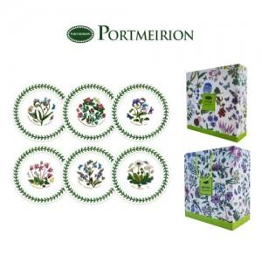

【상세/제작정보】

【인쇄/포장옵션】 | 스티커 / 포장불가능

【공급단가】 | 수량 | 10~ | 30~ | 100~ | 300~ | 500~
*VAT별도 | 단가 | 37,230원 | 35,220원 | 33,500원 | 32,640원 | 32,070원

【상품 URL】 | https://synergygift.co.kr:443/src/goods_detail.php?gdno=45718

